이행점검 담당자
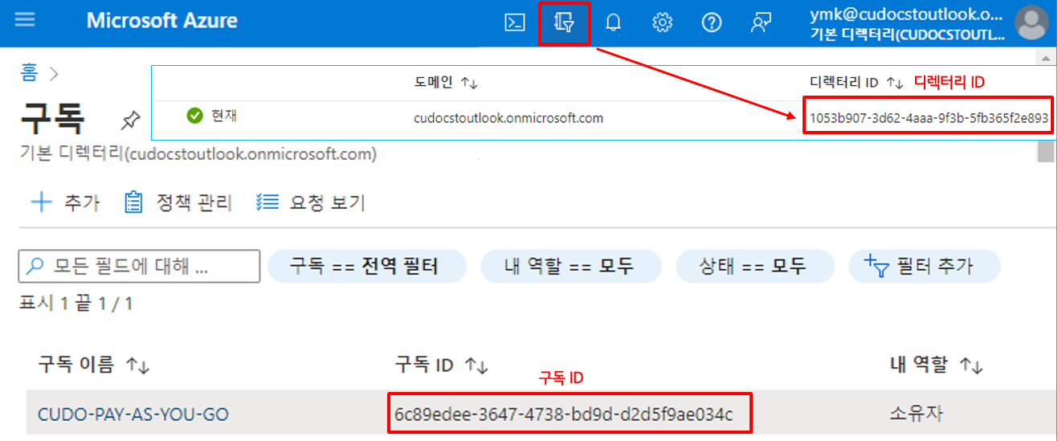
[이행점검 담당자 정보]
이행점검 작성자 (성명/ 직함) | 예시) OOO / 책임, OOO / 선임
이행점검 작성자 소속 조직명 | 참고) EP상 정확한 부서명을 입력하세요.
체크리스트 작성일 | 예시) YYYY.MM.DD
이행점검 승인 관리자 (성명/ 직함) | 예시) OOO / 팀장

[시스템/서비스 정보]
시스템/서비스명 | STEP-KR / 수리기술자격
시스템/서비스 개요 | 서비스 매니저들의 수리기술자격 관리 및 시험응시를 위한 시스템
시스템/서비스 관리담당자 | 고객가치혁신업무혁신팀 최윤진 책임
시스템/서비스 운영담당자 | 고객가치혁신업무혁신팀 최윤진 책임
외부 클라우드 서비스 종류 | IaaS
외부 클라우드 서비스명 | AWS
외부 클라우드 계정/디렉터리/프로젝트 ID 정보 | 211125650840 | 외부 클라우드 계정/디렉터리/프로젝트 ID 정보 확인 가이드 AWS, GCP, Azure Web Console의 아래 위치에서 확인 가능
사용 Region 정보 | ap-northeast-2 | AWS Account ID 확인 위치
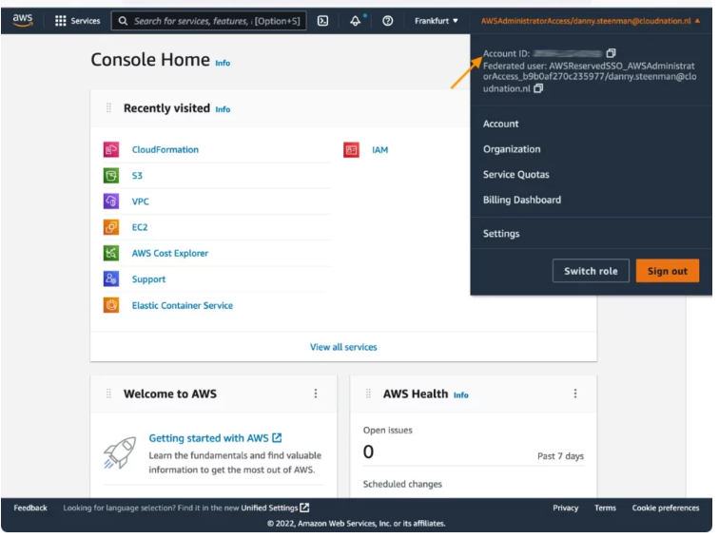
외부에 서비스(웹페이지, API) 오픈 여부 (제공 시 URL, IP정보작성) | step-kr.lge.com 제공

[시스템/서비스 중요도 자체평가]
중요도 점수 (기밀성 점수+무결성 점수+가용성 점수) | 8점

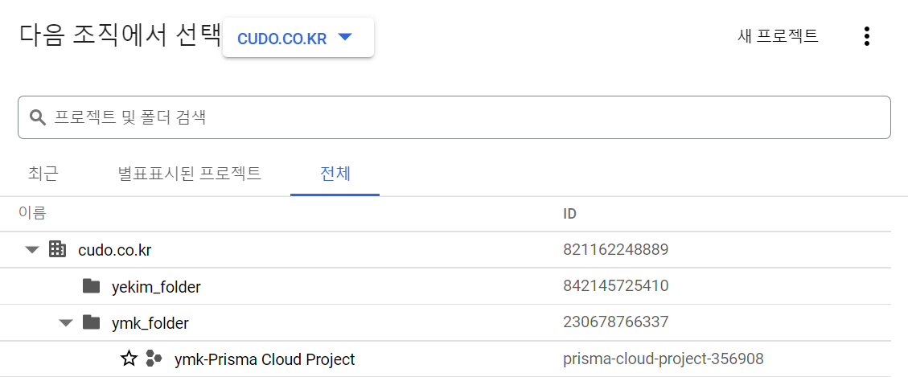
[체크리스트 항목 작성 여부]
1. 정보등급 자체평가 | O | GCP 프로젝트 ID 확인 위치
2. 관리적조치 체크리스트 | O
3. 기술적조치 체크리스트 | O
4. 인프라 아키텍쳐 | O
5. 데이터(서비스) 흐름도 | O
6. IAM리스트 | O
7. IP리스트(CIDR) | O
8. Security Group | O
9. Network ACL | O

 |  | Azure 디렉터리 ID, 구독 ID 확인 위치

관리적 보호조치 체크리스트
[2. 관리적 보호조치 체크리스트]
작성가이드 1. 평가내용/질문에 따른 적용 유/무 확인 후 답변(F) 선택(Yes, No, N/A) 2. 답변(F)이 Yes인 경우 증적내용(I)를 확인 후 비고(G)에 캡쳐하여 첨부 3. 답변(F)이 No, N/A인 경우 사유를 비고(F)에 작성
 |  |  |  | 체크리스트 담당자 작성
구분 | 평가항목 | 평가내용 | 질문 | 답변 | 비고 | 평가 기준 | 증적 내용
계정 | 계정 관리 | 계정 관리 정책을 준수해야 한다. | 클라우드 계정 관리 정책을 준수하고 있는가? | Yes | (인프라)클라우드 인프라 운영파트에서 인프라를 운영하는 경우 답변을 Yes 로 작성 | (클라우드 계정 관리 정책) - 1인 1계정을 사용해야 한다. - 계정 생성 시 사내 업무 메일 기준으로 생성하여 사용자를 식별 할 수 있어야 한다. - 계정 별 MFA가 적용 되어야 한다. - 관리자 권한을 생성하여 사용한다. (Root 계정은 사용하지 않는다.) - 공용 계정은 사용 목적이 명확해야 하며 해당 목적으로만 사용 되어야 한다. - 미사용/인사변경 계정은 권한 회수 혹은 삭제를 해야한다. (양호) 클라우드 계정 관리 정책을 준수하는 경우 (취약) 클라우드 계정 관리 정책을 준수하지 않는 경우 다수의 인원이 공용 계정을 통해 개발/관리 업무를 진행하는 경우 * MFA(Multi-Factor Authentication)
 |  | 공용계정(서비스/인프라 운영 계정 등)을 위한 계정은 반드시 사내 Alias 메일을 사용한다. | 각 업무/부서 내 서비스 계정 생성시 Alias 메일을 이용하여 계정을 생성하였는가? 예) security@lge.com | Yes | (인프라)클라우드 인프라 운영파트에서 인프라를 운영하는 경우 답변을 Yes 로 작성 | (취약점 설명) 생성된 계정에 대한 소유권이 개인에게 종속되어 있을 경우, 담당자의 휴가 및 퇴사, 업무 변경 등과 같은 상황에도 계정 관리가 가능하지 않음으로, Alias 메일을 기준으로 계정을 생성해야함 (양호) 업무/부서별 계정을 사내 Alias 메일로 가지고 있는 경우 (취약) 업무/부서별 관리 계정이 사내 Alias 메일을 하용하지 않는 경우
 |  | 90일 이상 미사용 계정은 권한 회수 혹은 계정 삭제를 해야한다. | 90일 이상 미사용 계정에 대해 권한회수 혹은 삭제하고 있는가? | Yes | (인프라)클라우드 인프라 운영파트에서 인프라를 운영하는 경우 답변을 Yes 로 작성 | (취약점 설명) 장기간 미사용(90일) 계정에 대해서는 권한회수 혹은 계정삭제를 진행해야 함 (양호) 장기간 미사용 계정 관리가 되어 IAM내 90일 이상 미사용 계정이 없는 경우 (취약) 장기간 미사용 계정 관리가 되지 않아 IAM내 90일 이상 미사용 계정이 있는 경우
 |  | 사용자 및 관리자의 인사변경(퇴직, 조직 이동 등) 발생 시 계정을 회수해야 한다. | 사용자 및 관리자의 인사변경(퇴직, 조직 이동 등) 발생 시 계정을 삭제를 진행 하는가? | Yes |  | (취약점 설명) 시스템과 관련이 없는 사용자 및 관리자가 시스템에 접근하지 불필요한 접근을 하지 못하도록 계정 회수가 진행되어야 함 (양호) 인사변경(퇴직, 조직 이동 등) 시 계정 삭제를 진행하는 경우 (취약) 시스템에 관련 없는 인원의 계정이 IAM내 확인되는 경우 | 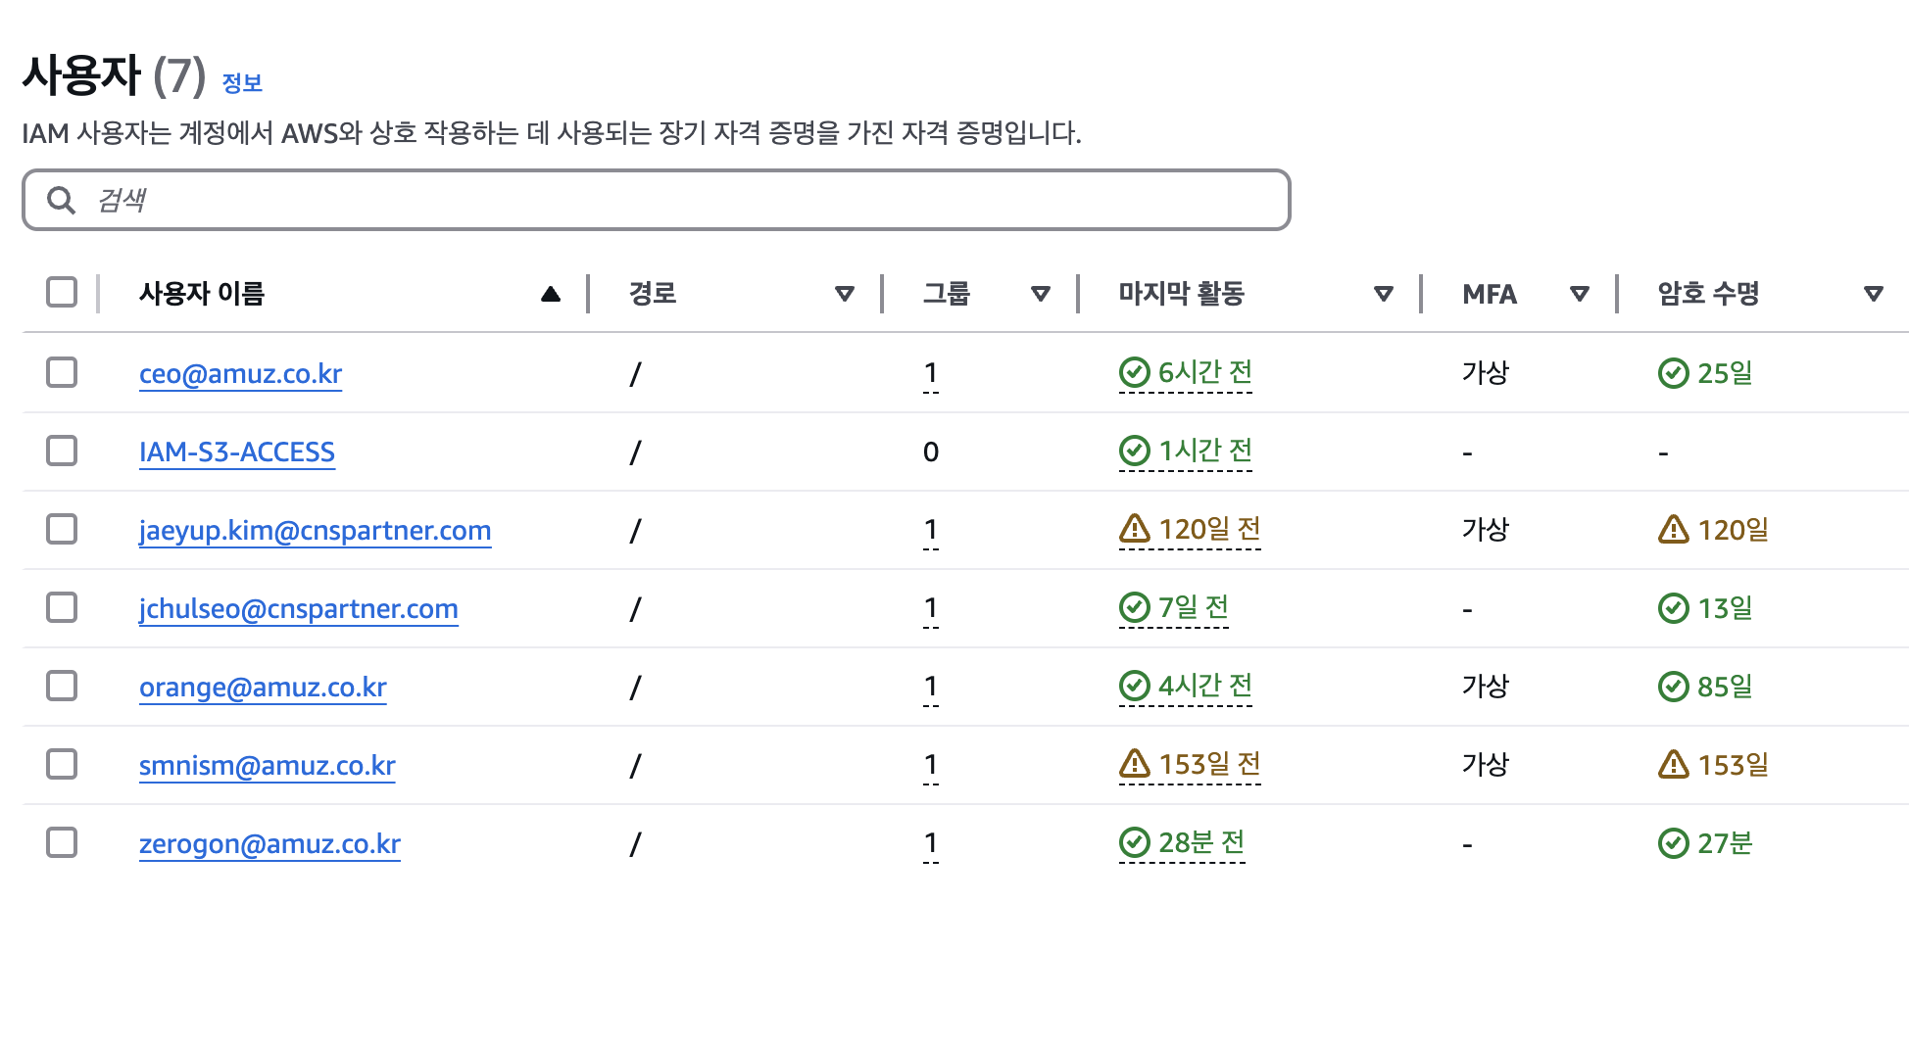
 | 권한 관리 | 역할 별 권한 그룹을 생성하야 권한을 할당 해야한다. | 클라우드 생성에 계정에 대한 역할 별 그룹(Group)을 생성하고권한을 관리 하는가? | Yes |  | (취약점 설명) 생성된 계정에 대한 권한 분리를 하고 있으며, Group 별 권한 분리를 통해 권한에 대한 접근 제어로 보안성을 향상해야 함 (양호) 클라우드 생성 계정에 대한 Group별 권한 분리를 하고 잇는 경우 (취약) 사용자/관리자 계정에 직접적으로 권한이 부여된 경우 클라우드 생성 계정에 대한 Group별 권한 분리를 하지 않는 경우
 |  | 사용자 및 관리자의 역할 변경 시 권한 조정이 되어야 한다. | 사용자 및 관리자의 역할 변경 시 역할에 맞는 권한 조정을 진행하고 있는가? | Yes |  | (취약점 설명) 사용자 및 관리자의 역할 변경 시 변경 된 역할에 맞는 권한이 부여되어 불필요한 권한 보유로 인한 실수 혹은 오용 하지 않도록 해야 함. (양호) IAM을 통해 최소한의 인원에게만 권한을 주고, 권한자에게는 과도한 권한이 없는 경우 (취약) IAM을 통해 불필요한 인원이 포함되어 있으며, 권한 분류가 적절하게 되지 않은 경우
 | Access/Service/API key 관리 | Access/Service/API key 관리 정책을 준수해야 한다. | Access/Service/API key관리 정책을 준수하고 있는가? | Yes | (인프라)클라우드 인프라 운영파트에서 인프라를 운영하는 경우 답변을 Yes 로 작성 | (Access/Service/API key관리 가이드) - Key에 할당 되는 권한은 역할에 맞는 권한만 부여 해야 한다. - 소스코드 내 Key 정보를 저장하지 말아야 한다. - 사용 중인 Key를 타인에게 공유해서는 안된다. - 90일 마다 기존의 Key를 삭제하고 재생성 하여 사용한다. (양호) 클라우드에서 사용하는 Access/Service/API key관리 정책 준수하는 경우 (취약) 클라우드에서 사용하는 Access/Service/API key관리 정책을 준수하지 않는 경우
 |  | 루트(root) 계정의 사용자 엑세스 키는 사용하지 않는다. | 루트(root) 계정 사용자 엑세스 키를 사용하지 않고, 리소스 추가/ 수정이 필요한 경우 관리자 계정의 엑세스 키를 통해 클라우드 리소스를 추가/수정을 하고 있는가? | N/A | 루트 계정에 대해서는 전달받은바가 따로 없어서 N/A로 작성 | (취약점 설명) root 계정 정보 유출 시 외부 클라우드의 시스템에 영향이 크기때문에 관리자 권한을 갖는 계정을 생성하고 해당 계정으로 클라우드 리소스를 운영해야함 (양호) Root 계정의 사용자 엑세스 키를 삭제하고, 다른 계정에 관리자 권한을 부여하여 클라우드 리소스 추가/수정을 진행하는 경우 (취약) Root 계정을 통해서 클라우드 리소스 추가/수정을 진행하는 경우
데이터 관리 | 데이터 정보 유출 방지 | 데이터(DB, Object Storage)에 대한 부적절한 행위에 대해 통제 및 감사를 할 수 있어야 한다. | 데이터(DB, Object Storage)에 대한 부적절한 행위에 대해서 통제할 수 있도록 감사로그를 기록하고 있는가? | Yes |  | (취약점 설명) 데이터에 대한 접근 통제와 접근자에 대한 감사로그를 기록하고 있으며, 데이터 유출과 같은 사고 발생간에 로그 분석이 용이하도록 구성할 수 있어야 함 (양호) DB/Object Storage에 대한 액세스 로그를 활성화하고 있는 경우 (취약) DB/Object Storage에 대한 로깅을 기록하지 않을 경우 | 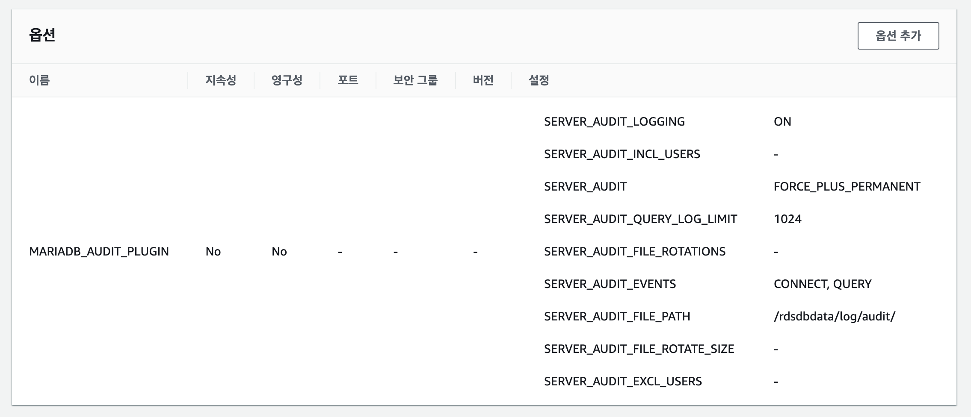
 | 데이터 백업 | 백업 주기 및 정책 수립해야 한다. | DB/Object Storage에 대한 백업/복구에 대한 절차가 존재하는가? | Yes | (인프라)클라우드 인프라 운영파트에서 인프라를 운영하는 경우 답변을 Yes 로 작성 | (취약점 설명) 클라우드에서 발생하는 트래픽에 대한 모니터링을 위해 트래픽에 대한 로그를 남기고 검토하여 리소스를 관리하여야 서비스에 대한 무중단 서비스가 가능할 수 있어야 함 (양호) 클라우드에 적절한 주기에 따라 백업을 하고 있으며, 복구 방안이 있는 경우 (취약) 클라우드에 백업/복구 방안 수립되지 않는 경우
 | 데이터 파기 | 클라우드에 저장되는 데이터는 완전한 삭제를 위해 암호화하여 삭제하며, 이미 암호화되어 있는 경우에도 동일하게 진행한다. | 클라우드에 저장되는 데이터의 파기는 완전삭제 되고 있는가? | Yes | (인프라)클라우드 인프라 운영파트에서 인프라를 운영하는 경우 답변을 Yes 로 작성 | (취약점 설명) 클라우드에 저장되는 데이터의 삭제는 복구가 가능하지 않도록 완전한 삭제를 통해 삭제 되며, 이미 암호화 되어 있는 경우에도 동일하게 진행되어 안전한 데이터 파기가 가능해야 한다. (양호) 데이터 삭제시 완전한 삭제(Wiping) 하는 경우 (취약) 데이터 삭제시 완전한 삭제(Wiping)를 지원하지 않는 경우 | #1. 데이터 파기 확인 확인서 혹은 그에 준하는 문서 (인증서, 감사리포트 등) ※ AWS, GCP, Azure 사용 시 별도 증적 필요 없음
 | 데이터 흐름 관리 | 시스템 및 인프라 간 데이터의 이동, 복제 단위로 관리 되어야 하며 직·간접적인 모든 데이터 흐름을 포함하며 등록 및 변경 시 업무혁신담당 승인을 득해야 한다. (담당부서 : IT인프라팀) | 데이터 이동, 복제 간에 작업이 필요할 경우 작업에 대한 승인 절차를 진행해야하는 것을 숙지 하였는가? | Yes |  | (항목 설명) 데이터 이동, 복제 간에 작업이 필요할 경우 승인 절차를 기록하고 있어, 결제 절차를 통해 승인된 작업만 수행할 수 있어야 함
 | 데이터 보안 | 자사 경영정보 및 1등급 정보의 저장영역은 자사 독립적(물리적 및 논리적)으로 제공해야 하며 타 부서간의 승인 없이 저장영역을 사용 및 재사용을 허용할 수 없다. ※ 경영정보 및 1등급 정보의 저장시에는 무조건 자사의 물리적으로 독립된 형태로 제공해야 합니다. 이 부분이 제공되지 않는 형태의 클라우드는 모든 항목에 평가를 PASS 하더라도 허용할 수 없습니다. | 자사 경영정보 및 1등급 정보의 저장영역은 논리적으로 독립된 공간을 제공받아 구성하고 정보 Owner 부서에 승인을 받았는가? | N/A | 데이터 저장공간 내 경영 정보 및 1등급 정보를 저장하지 않음 | (취약점 설명) 데이터에 대한 경영정보 및 1등급 정보의 저장영역에 대해서 독립된 형태의 데이터 공간 확보를 통해 데이터의 안전한 보관을 할 수 있어야 함 (양호) 데이터 저장공간 내 경영 정보 및 1등급 외 정보를 저장할 경우 (취약) 데이터 저장공간 내 경영 정보 및 1등급 저장 영역을 저장할 경우
사내/클라우드 간 보호 | 사내, 클라우드간 인터페이스 | 사내 시스템과 외부 클라우드는 반드시 암호화 통신을 한다. | 사내에서 연결되는 시스템과 대외로 서비스하는 클라우드는 암호화 통신을 하도록 하고 있는가? | Yes |  | (취약점 설명) 사내시스템 <> 대외 클라우드 간 서비스하는 통신 구간에 대해서는 전송구간 암호화를 전용하여 네트워크 상에 평문으로 노출되지 않아야 함 (양호) 전송 구간 암호화(HTTPS Only)가 적용되어 있을 경우 (취약) 전송 구간에 대한 암호화가 적용되지 않을 경우 | 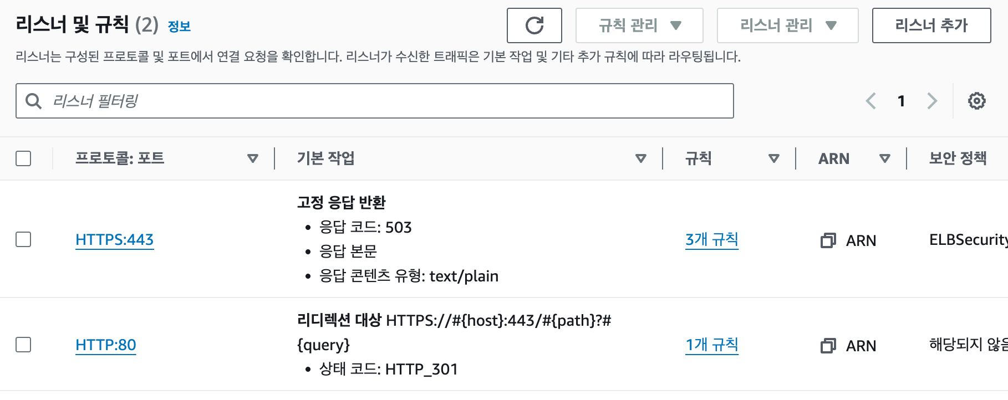
 |  | 사내 I/F관리 및 운영은 클라우드 시스템 운영부서에서 하며 I/F의 신규, 변경, 삭제, 통제는 업무혁신담당의 승인을 득해야 한다. (담당부서 : IT인프라팀) | 클라우드와 사내와 I/F의 신규, 변경, 삭제, 통제 시 업무혁신담당의 승인을 받아야하는 것을 인지 하였는가? | Yes |  | (정책 설명) 운영기 I/F 관리는 적절한 의사결정하에 신규, 변경, 삭제가 진행되도록 해야 하며 I/F 작업에 대한 결제 절차를 통해 승인된 작업만 수행할 수 있어야 함
 | 네트워크 관리 | 사내망과 연동된 외부 클라우드의 IP 발급 및 네트워크 신규, 변경, 삭제는 업무혁신담당의 승인을 득해야 한다. (담당부서 : IT인프라팀) | 사내망과 연동된 외부 클라우드의 사내 IP 발급을 위해 업무혁신담당의 승인을 받아야하는 것을 인지 하였는가? | Yes |  | (정책 설명) 사내망과 연동된 외부 클라우드 IP 발급과 네트워크 신규/변경/삭제 작업이 필요할 경우 승인 절차를 기록하고 있어, 결제 절차를 통해 승인된 작업만 수행할 수 있어야 함
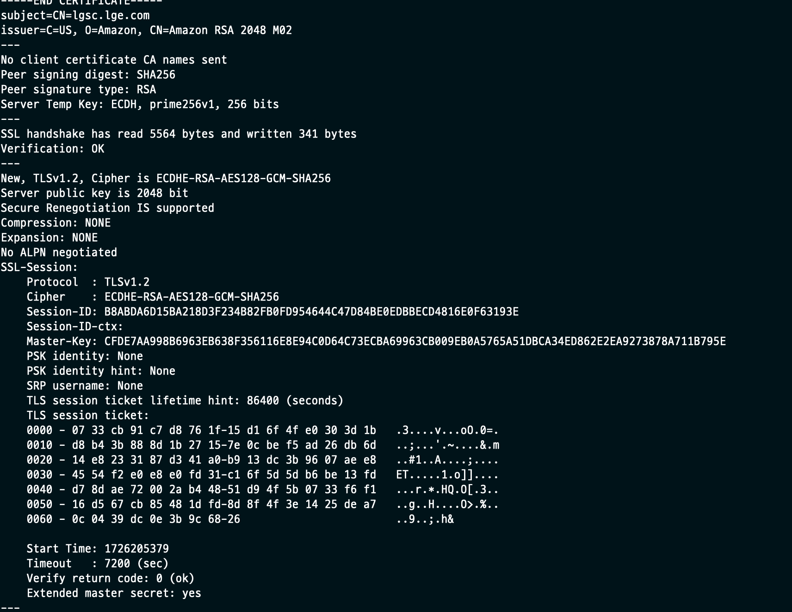
 |  | 전용선 및 IPsec-VPN 등 강화된 보안이 적용된 연결만 허용한다. | 네트워크에 접근간IP-Sec-VPN 기술이 적용된 보안 연결을 사용하고 있는가? | Yes |  | (취약점 설명) 네트워크 접근은 보안이 적용된 연결만 가능하도록 구성하고, 통신 구간에 대한 평문 노출이 가능하지 않도록 안전한 연결만을 제공해야 함 (양호) SSH, HTTPS, sFTP 등과 전송 구간 암호화 기술이 적용된 기술을 사용하거나, 별도의 전용 접근을 구성하여 인가된 사용자의 연결만 허용하는 경우 (취약) 보안 연결 기술을 적용하지 않았거나, 암호화 통신 이외의 평문 통신 기술 연결을 제공하는 경우

기술적 보호조치 체크리스트
[3. 기술적 보호조치 체크리스트]
작성가이드 1. 평가내용/질문에 따른 적용 유/무 확인 후 답변(H) 선택(Yes, No, N/A) 2. 답변(F)이 Yes인 경우 증적내용(K)를 확인 후 비고(I)에 캡쳐하여 첨부 3. 답변(F)이 No, N/A인 경우 사유를 비고(I)에 작성 ※ GCP의 경우 Security Group, Netwokr ACL 사항은 방화벽으로 대체 ※ 영향평가 이행점검 사전 품의 단계에서는 비고(G)에 "적용하겠음" 으로 작성
 |  |  |  | 체크리스트 담당자 작성
구분 | 항목 | 평가내용 | 질문 | 답변 | 비고 | 평가 기준 | 증적 내용
네트워크 | IP 할당 정책 | 생성되는 가상 네트워크에 임의 IP 할당을 방지 해야 한다. | 임의 IP 할당을 하지 않도록 IP할당 정책을 통해 IP를 할당하고 있는가? | Yes | (인프라)클라우드 인프라 운영파트에서 인프라를 운영하는 경우 답변을 Yes 로 작성 | (취약점 설명) 클라우드 내 구축되는 시스템은 임의로 IP를 할당하지 않고, IP 할당 정책을 통해 IP를 할당하고 있어, IP 관리를 통해 네트워크 보안을 향상해야함 (양호) IP 할당 기준 및 할당을 하고 있음 (취약) IP 할당 기준이 없음
 | 네트워크 분리 | 사용 용도에 따른 가상 네트워크 망 분리를 해야 한다. | 운영, QA, PRD 등 환경에 따라 VPC를 분리 분리하고 있는가? | Yes | (인프라)클라우드 인프라 운영파트에서 인프라를 운영하는 경우 답변을 Yes 로 작성 | (취약점 설명) 클라우드에서 사용하는 네트워크 구성을 각 환경(운영, QA, Prod) 별로 분리하여 운영하고 있어, 네트워크에 환경에 대한 혼용이 없어야 함 (GCP의 경우 별도의 VPC운영) (양호) ACL를 통해 네트워크에 대한 환경 분리를 하고 있으며, 해당 리소스 들이 배치되어 있음 (취약) ACL를 통해 각 영역이 환경별로 구성되어 있지 않음
 |  | 내,외부 하위 네트워크 (subnet) 분리를 해야 한다. | Public 영역과 Private 영역의 IP 할당이 되도록 Network를 구성하고 있는가? | Yes | (인프라)클라우드 인프라 운영파트에서 인프라를 운영하는 경우 답변을 Yes 로 작성 | (취약점 설명) 클라우드에서 사용하는 리소스는 ACL을 통해 접근 제어를 해야하며, 접근 제어는 Public 영역과, Private에 대한 영역 분리 및 리소스 배치를 하여 각각의 리소스를 보호할 수 있어야 함 (GCP의 경우 VPC내 방화벽 설정) (양호) ACL를 통해 Public/Private 환경 분리를 하고 있으며, 해당 리소스 들이 배치되어 있음 (취약) Network ACL을 통해 Public/Private 환경 분리를 하고 있지 않으며, 모든 리소스가 Public을 통해 노출이 되어 있는 경우
 | 트래픽 제어 | IP 및 Port 기반 통제 구현을 해야 한다. | 사용하는 내/외부 트래픽에 대해서 IP와 Port 기반의 통제가 적용 되어 있는가? | Yes | (인프라)클라우드 인프라 운영파트에서 인프라를 운영하는 경우 답변을 Yes 로 작성 | (취약점 설명) 클라우드 네트워크에서 ACL과 같은 접근 제어를 통해 IP/Port에 대한 접근제어를 구축하고 있어야 함 (양호) ACL서비스를 통해 필요한 IP, Port만 허용되어 있는 경우 (취약) ACL서비스를 통해 불필요한 IP, Port가 허용 되어 있는 경우
 |  | inblound 및 outbound 트래픽 제어를 해야 한다 | In/Out bound 트래픽을 통제하고 있고, 트래픽 통제 이력에 대해 관리하고 있는가 - Security Group, NACL, VPC방화벽, VPC Service Controls 설정 여부 | Yes | (인프라)클라우드 인프라 운영파트에서 인프라를 운영하는 경우 답변을 Yes 로 작성 | (취약점 설명) 클라우드에서 사용하는 리소스는 In/Out bound에 대한 기준이 있어야 하며, 기준 별로 접근 제어를 수행해야 네트워크에 대한 안정성을 확보할 수 있음 (양호) ACL 서비스를 적용하고 있고, 트래픽 통제 이력을 관리하고 있는 경우 (취약) ACL 서비스를 적용하지 않거나, 적용하였지만 트래픽 통제 이력에 대해서 관리하고 있지 않은 경우
 |  | 네트워크 간 IP/Port 기반 접근 제어를 해야한다. | IP/Port 기반 접근 제어 정책을 준수 하였는가? | Yes |  | (IP/Port 기반 접근 제어 가이드) - White list 방식의 룰 설정 사용 (Default All Deny 설정 후 필요한 IP/Port만 허용) - Well-knows 포트 (0번~1023번)의 경우 다른 포트로 변경하여 사용 (권장) - FTP(20, 21), SSH(22), Telnet(23), SMTP(25), Windows RPC(135), Netbios(137, 138, 139), SMB(445), RDP(3389 -> 3400 변경), VNC(5500, 5900) 사용 시 보안 검토 완료 후 사용, 사용 시에는 필요한 IP만 허용하여 사용 - DNS(53), SQL Server(1433, 1434), MySQL(3306), MSQL(4333), PostgreSQL(5432), MongoDB(27017), Ping(ICMP) 사용 시 경우 특정 IP만 허용하여 사용 (양호) IP/Port 기반 접근 제어 정책을 준수한 경우 (취약) IP/Port 기반 접근 제어 정책을 준수하지 않은 경우
 |  | 공인 IP 사용 및 외부 연동이 필요한 서버에 대한 보안 강화를 해야 한다. | 외부 연동이 필요한 서버의 공인 IP 사용에 대한 명확한 Src/Dest 에대한 정의가 되어 있는가? | Yes |  | (취약점 설명) 클라우드에서 사용하는 리소스가 공인IP를 사용하는 경우, 명확한 Src/Dest에 대한 정의가 되어 있으며, 이를 통해 대외에 존재하는 리소스에 대한 보호 조치가 적용되어야 함 (양호) 공인 IP를 가지는 리소스에 대한 Src/Dest에 대해 정의가 되거나 공인IP로 구성이 되지 않은 경우 (취약) 공인 IP를 가지면서 Src/Dest에 대한 정의 명확하지 않은 경우
 | 트래픽 모니터링 및 추적 관리 | 가상 네트워크에서 발생하는 네트워크 트래픽 모니터링 해야 한다. | 네트워크에서 발생하는 트래픽에 대한 Log 설정을 하고 있는가? | Yes | (인프라)클라우드 인프라 운영파트에서 인프라를 운영하는 경우 답변을 Yes 로 작성 및 증적 미필요 | (취약점 설명) 클라우드에서 발생하는 트래픽에 대한 모니터링을 위해 트래픽에 대한 로그를 남겨야 함 (양호) 네트워크 트래픽에 대한 로그를 저장하는 경우 (취약) 네트워크 트래픽에 대한 로그를 저장하지 않는 경우
 |  | 클라우드 사업자 제공 서비스 사용 시 불필요한 외부 호출 최소화 해야 한다. | 인프라 아키텍처에 있는 연동 외 다른 외부 시스템과 연동이 없는지 확인 하였는가? | Yes |  | (취약점 설명) 클라우드의 제공 서비스를 이용하는 경우, 불필요한 외부 시스템 연동과 같은 작업이 이루어지지 않아야 하며, 이를 사전에 검토하여야 함 (양호) 클라우드 제공 서비스 사용 시 불필요한 외부 연계에 대해서 검토를 진행한 경우 (취약) 클라우드 제공 서비스 사용 시 불필요한 외부 연계가 존재하거나 외부 연계에 대한 검토를 진행하지 않은 경우
서버(VM) | 서버 보안 | 윈도우 접근 보안 강화 방안을 마련 해야한다. | 윈도우 서버의 원격 접근을 위한 RDP 사용 및 보안 강화 방안이 있는가? - 윈도우OS 미사용 시 "N/A | Yes | (인프라)클라우드 인프라 운영파트에서 인프라를 운영하는 경우 답변을 Yes 로 작성 | (취약점 설명) 클라우드에서 윈도우 OS로 구축 간에 RDP 서비스를 활용하여 원격 서버 접근을 할 경우 무분별한 접근을 방지 하기 위해 인가된 사용자에게만 접근할 수 있도록 구성해야 함 (양호) RDP 서비스 접근 간 IP 접근과 같은 접근 제어가 존재하는 경우 (취약) RDP 통해 인가되지 않은 사용자가 접근을 시도할 수 있는 경우 {N/A) OS에서 RDP를 통해 원격 접근 제어를 사용하지 않는 경우
 |  | 윈도우 서버의 보안 강화 방안을 마련해야 한다. | 윈도우 서버에 대해 백신을 설치 하였는가? - 윈도우OS 미사용 시 "N/A | N/A | 윈도우 OS 미사용 | (취약점 설명) 클라우드에서 윈도우 OS로 구축 간에 보안 강화를 위해 백신을 설치해야 함 (양호) 원도우 OS 서버에 백신을 설치 한 경우 (취약) 윈도우 OS 서버에 백신을 설치 하지 않은 경우 (N/A) 윈도우 OS 서버를 사용하지 않는 경우 해외 : SEP 백신 홈페이지(https://v3.lge.com)를 통해 다운로드 국내 : SEP 설치 파일의 경우 IT인프라팀(hoyoung25.kim@lge.com) 문의 | 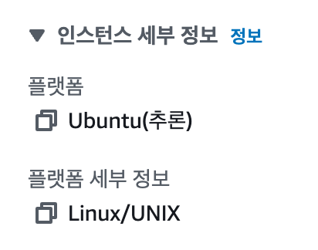
 |  | 서버 내 저장된 민감한 데이터(개인정보, 사내한정보)에 대한 보호방안이 있어야 한다. | 서버(VM)에 민감한 데이터를 보관하는 경우 암호화 적용 설정을 하였는가? | N/A | 서버(VM) 내 민감한 정보를 저장하지 않음 | (취약점 설명) 서버(VM)에 민감한 정보(개인정보, 사내한정보)를 저장하는 경우 암호화 적용을 해야 함. (양호) AWS : 민감한 정보를 EFS(탄력적 파일 시스템) 저장 후 암호화를 적용한 경우 GCP : 애플리케이션 계층 암호화를 적용한 경우 (Application-layer Secrets Encryption security) (취약) 민감한 정보에 대한 암호화 설정이 적용되지 않는 경우 (N/A) 서버(VM) 내 민감한 정보를 저장하지 않는 경우
 | 사용 이력 관리 | 운영자 및 사용자의 명령어 오남용에 대한 추적 관리를 해야 한다. | 클라우드 서버(VM) 운영상 요청하는 명령어에 대한 기록을 기록하고 있는가? | Yes | (인프라)클라우드 인프라 운영파트에서 인프라를 운영하는 경우 답변을 Yes 로 작성 및 증적 미필요 | (취약점 설명) 클라우드 서버에서 운영상 요청하는 명령어에 대한 기록을 통해 오남용 명령어에 대한 로깅을 하고 있어, 침해 사고 발생 간 악성 행위 분석이 용이함 (양호) 클라우드 서버에서 요청하는 명령어를 로깅하고 있는 경우 (취약) 클라우드 서버에서 요청하는 명령어를 로깅하지 않는 경우
 | 접근제어 | 서버(VM)에 대한 접근 제어를 검토 해야 한다. | 서버(VM)에 대한 접근 제어(IP기반 접근제어, 권한기반 접근제어) 를 하고 있는가? | Yes |  | (취약점 설명) 클라우드에서 사용하는 서버(VM)에 대한 접근 제어를 위해 인가된 사용자만 접근을 하도록 구현해야 함 (양호) 서버(VM)를 사용하며 인가된 사용자만 접근이 가능하도록 구성한 경우 (취약) 서버(VM)를 사용하며 별도의 접근제어가 없는 경우 {N/A) 서버(VM)를 사용하지 않을 경우
데이터베이스 | 암호화 | 데이터는 암호화 되어야 한다. | 안전한 데이터 보관을 위해 DBMS서비스의 데이터 암호화 설정이 적용이 되었는가? | Yes | 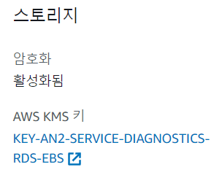 증적 내용 필수 | (취약점 설명) DBMS서비스의 암호화를 실시하여야 한다. 암호화를 통해 데이터 보호 대책을 적용할 수 있어야 함 (양호) 클라우드 DB의 암호화 설정을 적용한 경우 (취약) 클라우드 DB에 암호화 설정을 적용하지 않은 경우 | #1. 클라우드 DBMS인스턴스에서 암호화 적용 화면
 | 접근제어 | DB에 대한 접근 제어를 검토 해야 한다. | DB 서버에 대한 접근 제어(IP기반 접근제어, 권한기반 접근제어) 를 하고 있는가? | Yes |  | (취약점 설명) 클라우드에서 사용하는 DB에 대한 접근 제어를 위해 인가된 사용자만 접근을 하도록 구현해야 함 (양호) DB 서비스를 사용하며 인가된 사용자만 접근이 가능하도록 구성한 경우 (취약) DB 서비스를 사용하며 별도의 접근제어가 없는 경우 {N/A) DB 서비스를 사용하지 않을 경우
 | 데이터 관리 | 저장중인 데이터에 대한 접근 이력을 확인 해야 한다. | 데이터 베이스에 대한 Query 요청 이력을 관리하고 있는가? | Yes |  | (취약점 설명) 클라우드에서 데이터 베이스에 대한 적절한 권한 분리를 하고 있어, Root 계정과 운영 계정을 분리를 통해 과도한 권한 부여를 제한해야 하며, DB Query 요청에 대한 이력 관리를 통해 데이터 베이스에 보안에 대한 보안성을 향상할 수 있어야 함 (양호) 데이터 베이스에 대한 변경 이력을 로깅 하고 있는 경우 (취약) 데이터 베이스에 대한 변경 이력을 로깅 하지 않을 경우 (N/A) 데이터 베이스를 사용하지 않는 경우 AWS RDS Audit Log 설정 : https://aws.amazon.com/ko/blogs/database/configuring-an-audit-log-to-capture-database-activities-for-amazon-rds-for-mysql-and-amazon-aurora-with-mysql-compatibility/ DynamoDB API CloudTrail 설정 : https://docs.aws.amazon.com/ko_kr/amazondynamodb/latest/developerguide/logging-using-cloudtrail.html Cloud SQL Audit Log 설정 : https://cloud.google.com/sql/docs/audit-logging
스토리지 | 암호화 | 데이터는 암호화 되어야 한다. | 안전한 데이터 보관을 위해 Object Storage에 대한 암호화를 적용하고 있는가? | Yes | 증적 내용 필수 | (취약점 설명) 스토리지에 저장되는 데이터의 안전한 보관을 위해 스토리지에 대한 암호화 적용이 되어 있어, 스토리지 내 데이터가 유출 시에 암호화 된 데이터가 노출될 수 있어 스토리지 암호화를 적용하여 보안성을 향상할 수 있어야 함 (양호) 스토리지 암호화 설정을 적용한 경우 (취약) 스토리지 암호화 설정을 적용하지 않은 경우 (N/A) 암호화 적용 대상 시스템이 아닌 경우 | #1. 클라우드 인스턴스에서 스토리지 암호화(Encrytion) 적용 화면
 | 접근제어 | Object 스토리지의 외부 노출여부 검토를 해야 한다. | Object Storage에 Public Access가 미설정 되어 있는가? | Yes | (인프라)클라우드 인프라 운영파트에서 인프라를 운영하는 경우 답변을 Yes 로 작성 및 증적 미필요 | (취약점 설명) 클라우드에서 Object Storage를 Public Access 설정으로 사용하고 있을 경우 외부에서 접속이 가능하여 데이터 유출 가능성이 있음 (양호) Object Storage에 대한 Public Access 설정 적용되어 있지 않은 경우 (취약) Object Storage에 대한Public Access 설정 적용되어 있는 경우 (N/A) Object Storage를사용하지 않는 경우
 |  | Object Storage 권한 부여 현황 확인 해야한다. | Object Storage에 대한 접근 제어와 각종 Method(View/Edit)에 대한 요청 권한 분류가 되어 있는가? | Yes |  | (취약점 설명) 클라우드에서 Object Storage를 사용하고 있을 경우, 접근 제한에 대한 적용이 되어 있어야 스토리지에 대한 보안성을 향상할 수 있음 (양호) Object Storage에 대한 접근 권한 적용되어 있는 경우 (취약) Object Storage에 대한 접근 권한 적용되어 있지 않은 경우 (N/A) Object Storage를사용하지 않는 경우 | 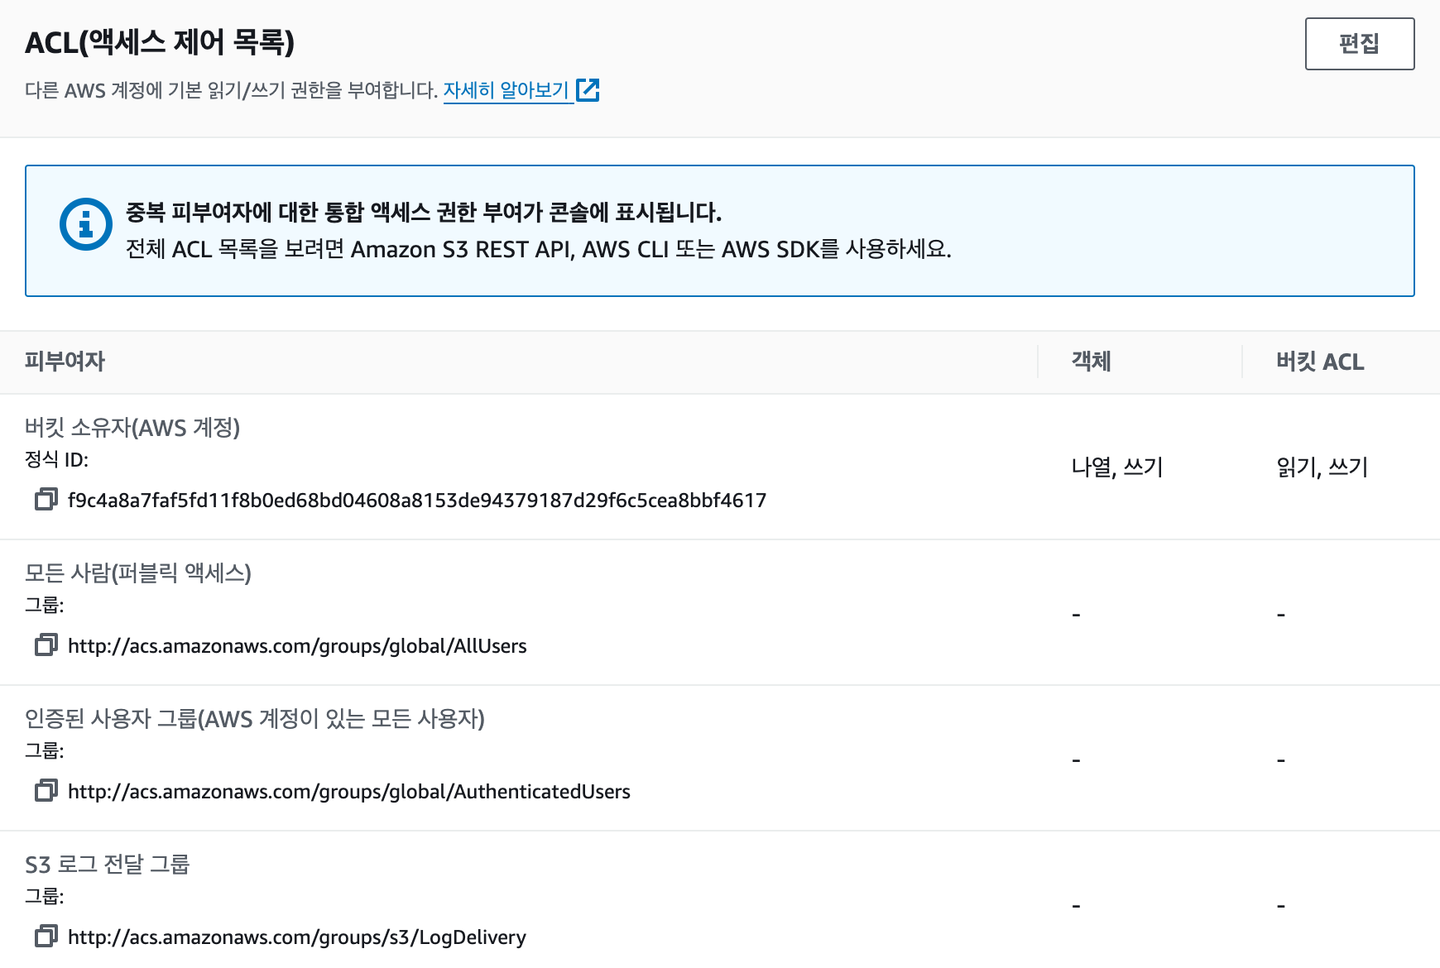
 | 데이터 관리 | 저장중인 데이터에 대한 변경 이력 추적을 해야 한다. | Object Storage 서비스에 대한 변경 및 (스토리지 내 개인정보 저장 시) Object Storage 서비스 내 저장 된 데이터의 변경 이력을 남기고 있으며, 이력관리에 대한 방안이 존재하는가? | Yes |  | (취약점 설명) Object Storage 서비스에 대한 변경 및 (Object Storage 내 개인정보 저장 시) Object Storage 서비스 내 저장 된 데이터의 변경 이력 관리를 통해 데이터 베이스에 보안에 대한 보안성을 향상할 수 있어야 함 (양호) Object Storage에 대한 데이터 변경에 대한 이력 관리를 하는 경우 (취약) Object Storage에 대한 데이터 변경에 대한 이력 관리를 하고 있지 않는 경우 (N/A) Object Storage를 사용하지 않는 경우
인프라 및 로깅 | 인벤토리 변경 증적 관리 | 변경되는 자원에 대한 변경 이력이 관리 되어야 한다. | 인프라 자원에 대한 생성/변경/삭제에 대해 추적이 가능하도록 구성되어 있는가? | Yes | (인프라)클라우드 인프라 운영파트에서 인프라를 운영하는 경우 답변을 Yes 로 작성 및 증적 미필요 | (취약점 설명) 클라우드 인프라는 설정 변경에 따른 영향도가 클 수 있으므로 인프라 변경 행위에 대한 변경이록을 기록해야 함 (양호) 클라우드에서 변경하는 변경이력 로깅을 하고 있을 경우 (취약) 클라우드에서 변경하는 변경이력 로깅을 하고 있지 않은 경우
 |  | 비 인가된 보안 설정 변경 모니터링 및 추적 관리를 해야한다. | 클라우드에 구축된 보안 설정에 대한 설정 변경 모니터링 및 증적을 기록하고 있는가? | Yes | (인프라)클라우드 인프라 운영파트에서 인프라를 운영하는 경우 답변을 Yes 로 작성 및 증적 미필요 | (취약점 설명) 클라우드에서 사용하는 각종 인프라 설정은 편리한 UI로 제공 됨에 따라 변경에 따른 영향력이 예측할 수 없는 경우가 있음에 따라, 설정 변경이력에 대해서 기록할 수 있어야 함 (양호) 클라우드의 보안 설정 변경에 대해 모니터링이 가능하도록 변경이력을 기록하는 경우 (취약) 클라우드에서 보안 설정 변경에 대해서 기록하지 않는 경우
 |  | Cloud Console 접속 이력 및 API 사용 이력 대해 보관해야 한다. | Cloud Console 및 API 접속이력 저장기간 기준을 준수하여 저장되고 있는가? | Yes |  | (Cloud Console 및 API 접속이력 저장기간 가이드) CSP 콘솔 접속 기록과 CSP가 제공 하는 API 사용 기록은 아래 기준에 따라 보관해야한다. - 정보시스템 3개월 이상 로그 기록 보관 - 개인정보처리시스템의 경우 1년 이상 로그 기록 보관 - 5만 명 이상의 정보주체에 관하여 개인 정보를 처리하거나, 고유식별정보 또는 민감정보를 처리하는 개인정보처리시스템의 경우 2년 이상 보관 | 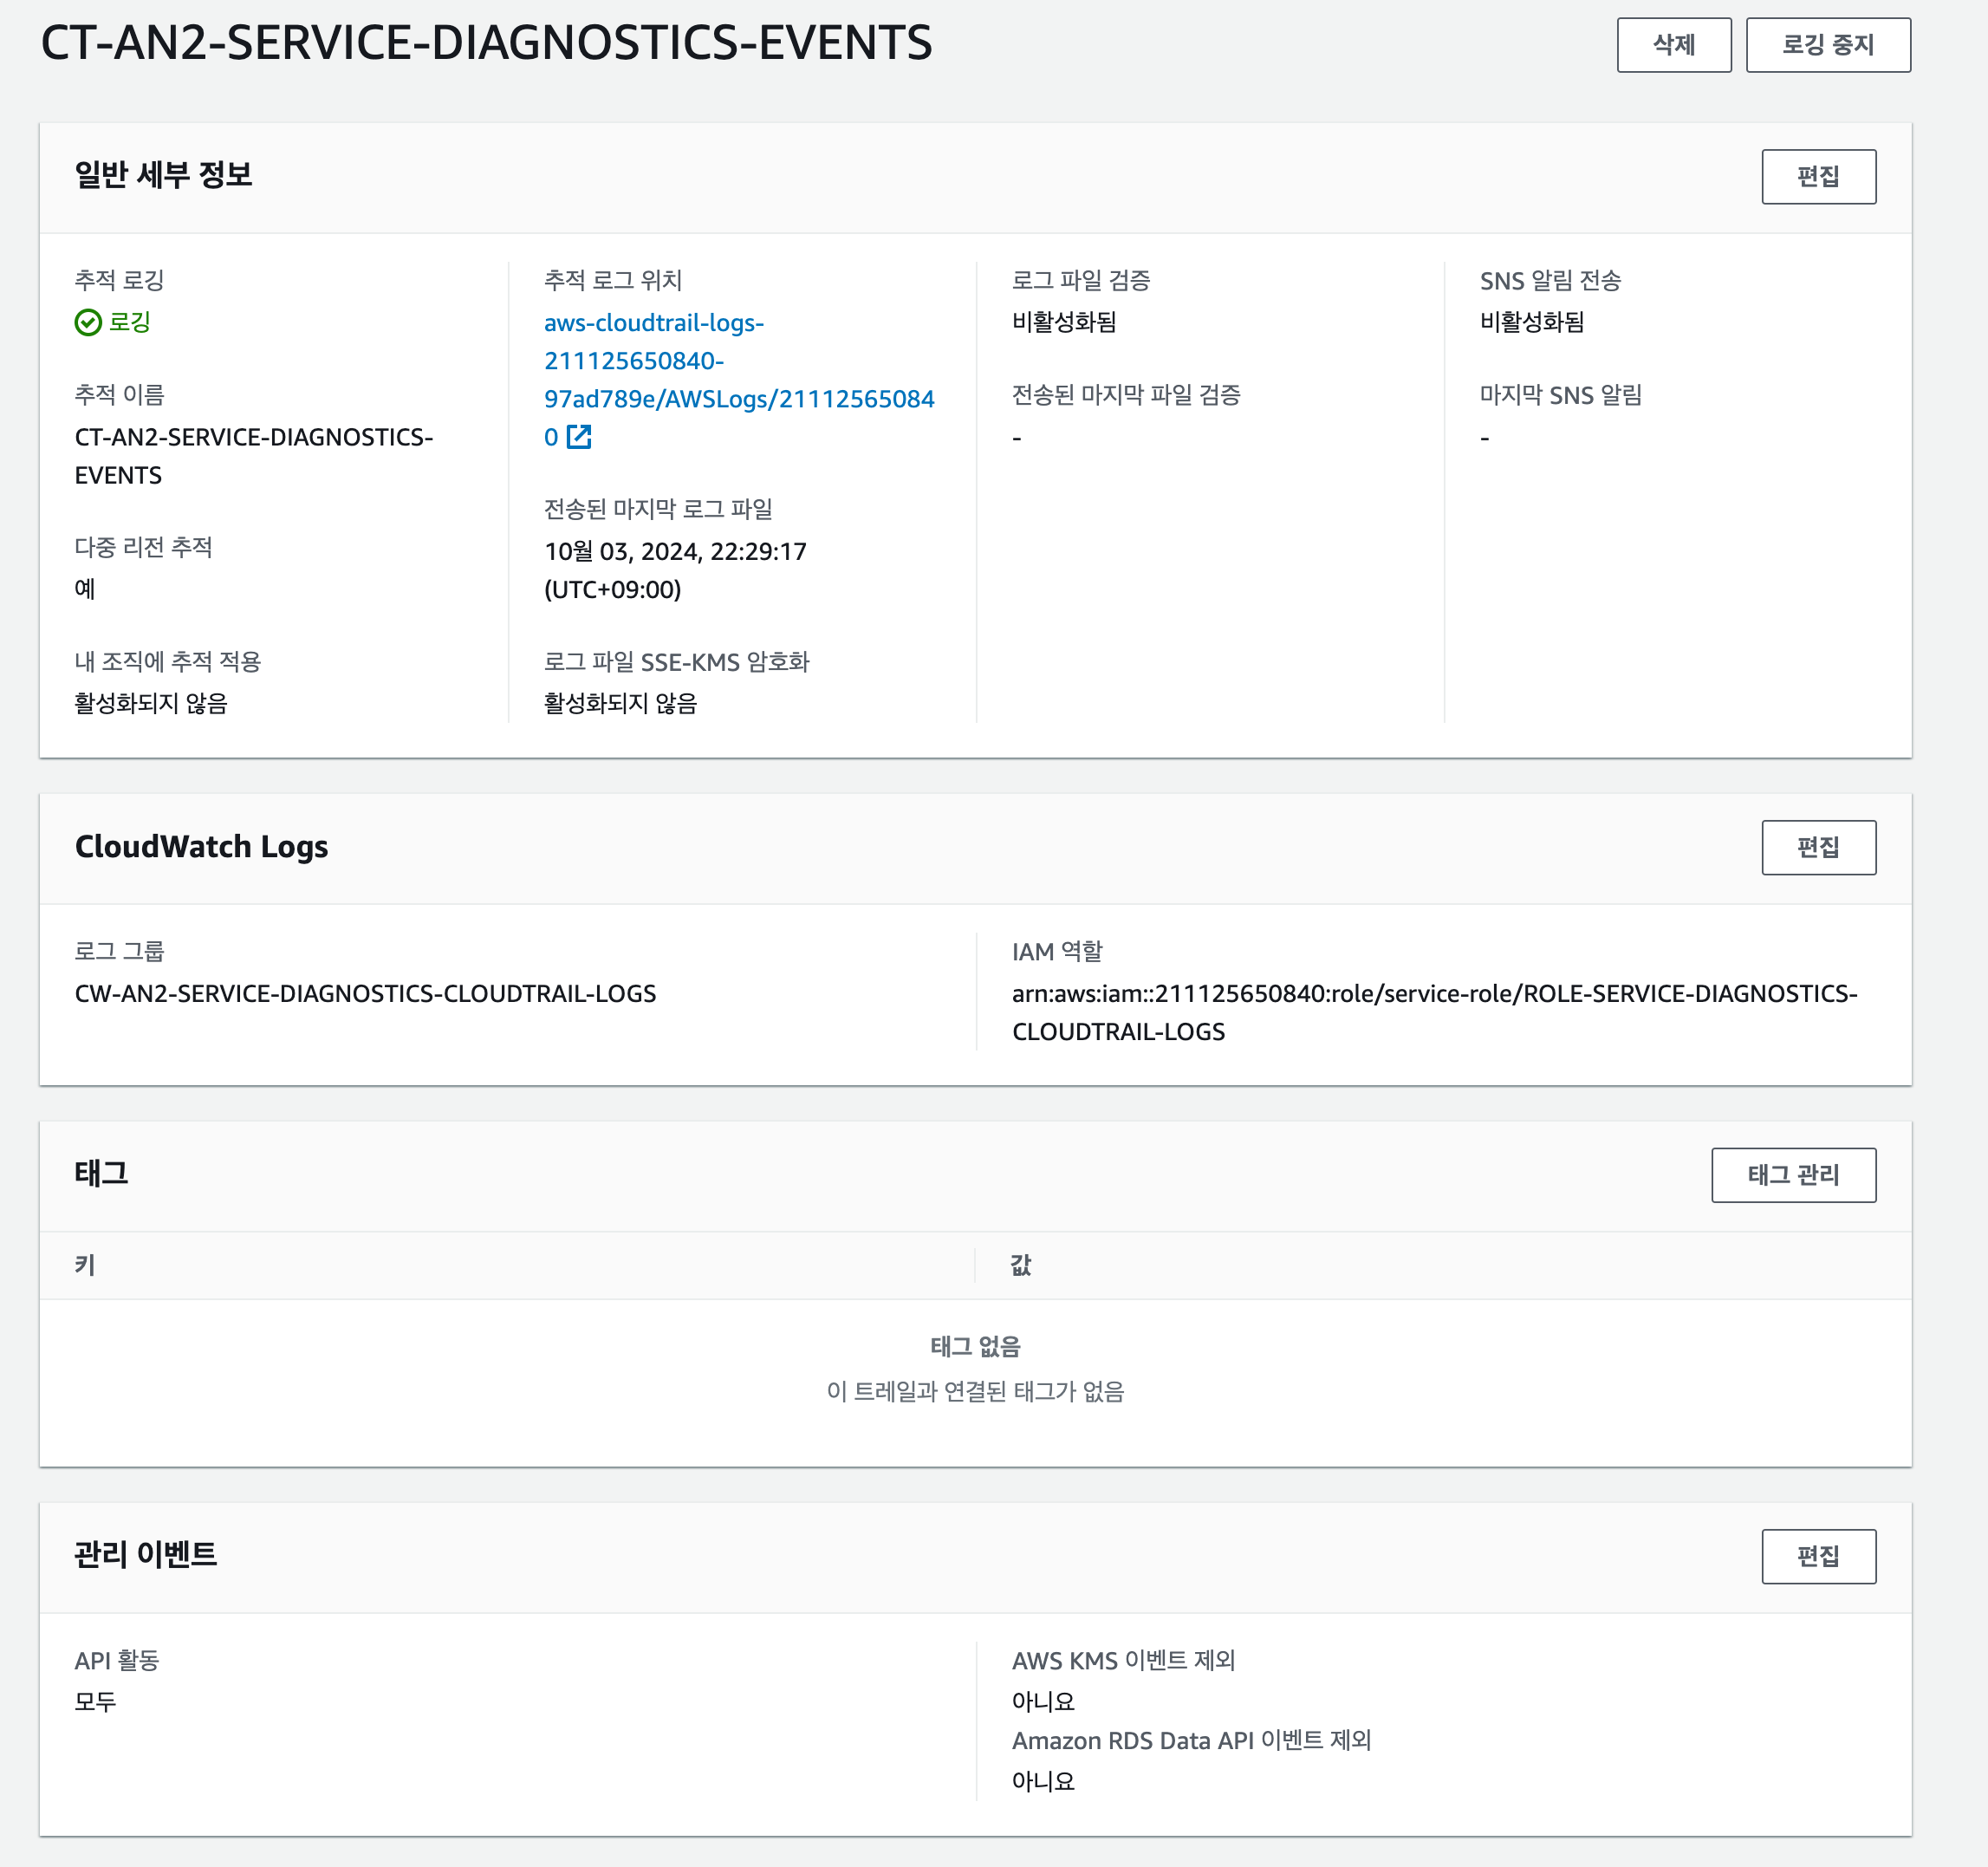
 | 자원 관리 | 인프라 자원 사용량 모니터링을 할 수 있어야 한다. | 인프라 자원에 대한 사용량 모니터링을 수행하고 있는가? | Yes | (인프라)클라우드 인프라 운영파트에서 인프라를 운영하는 경우 답변을 Yes 로 작성 및 증적 미필요 | (취약점 설명) 클라우드에서 자원에 대한 모니터링을 하고 있어 무중단 서비스가 가능할 수 있어야 함 (양호) 클라우드 리소스 모니터링을 하는 경우 (취약) 클라우드 리소스 모니터링을 하지 않는 경우
 |  | 명시적 인프라 자원 관리를 해야 한다. | 인프라 관리를 위한 각 서버(인스턴스)에 대한 네이밍 기준에 맞게 인프라 네이밍을 하였는가? | Yes | (인프라)클라우드 인프라 운영파트에서 인프라를 운영하는 경우 답변을 Yes 로 작성 및 증적 미필요 | (인프라 네이밍 가이드) 인프라 자원 네이밍은 자원을 구분할 수 있도록 아래 내용이 포함되어 작성되어야 한다. - CSP에서 제공하는 자원의 서비스 정보 - 자원이 속한 지역(Region) 정보 - 자원을 사용하는 시스템/서비스 정보 - 자원이 사용되는 운영 환경(PRD, QA, DEV 등) 정보 (양호) 클라우드 인스턴스가 인프라 네이밍 기준에 맞게 네이밍 된 경우 (취약) 클라우드 인스턴스가 인프라 네이밍 기준에 맞게 네이밍이 되지 않은 경우
침해 방지 | 암호화 통신 | 웹사이트 및 API 제공 시 암호화 통신을 진행해야 한다. | 시스템 내 웹페이지를 제공하는 경우 HTTPS를 적용 하였는가? - 시스템 내 웹페이지를 제공하지 않는 경우 "N/A" | Yes |  | (취약점 설명) 시스템 내 웹페이지를 제공하는 경우 HTTPS가 적용 되어 있음. (양호) HTTPS가 적용 되어 있는 경우 (취약) HTTPS가 적용 되어 있지 않은 경우 | 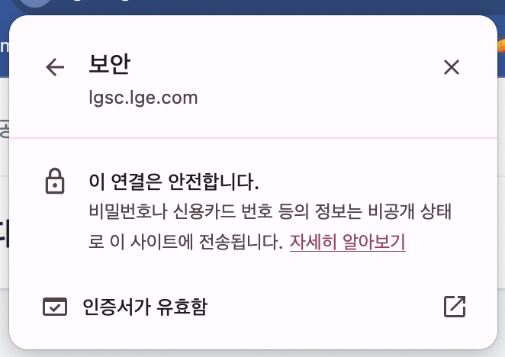
 |  |  | 외부 및 타 시스템 연동 시 암호화 통신을 적용하여 통신을 하고 있는가? - 외부 및 타 시스템과 연동 사항이 없는 경우 N/A | Yes |  | (취약점 설명) 다른 시스템 <> 클라우드 간 서비스하는 통신 구간에 대해서는 전송구간 암호화를 전용하여 네트워크 상에 평문으로 노출되지 않아야 함 (양호) 전송 구간 암호화(TLS1.2이상, HTTPS, sFTP)가 적용되어 있거나 IP 접근 제어가 적용되어 있을 경우 (취약) 전송 구간에 대한 암호화가 적용되지 않거나 IP 접근제어가 없는 경우 | 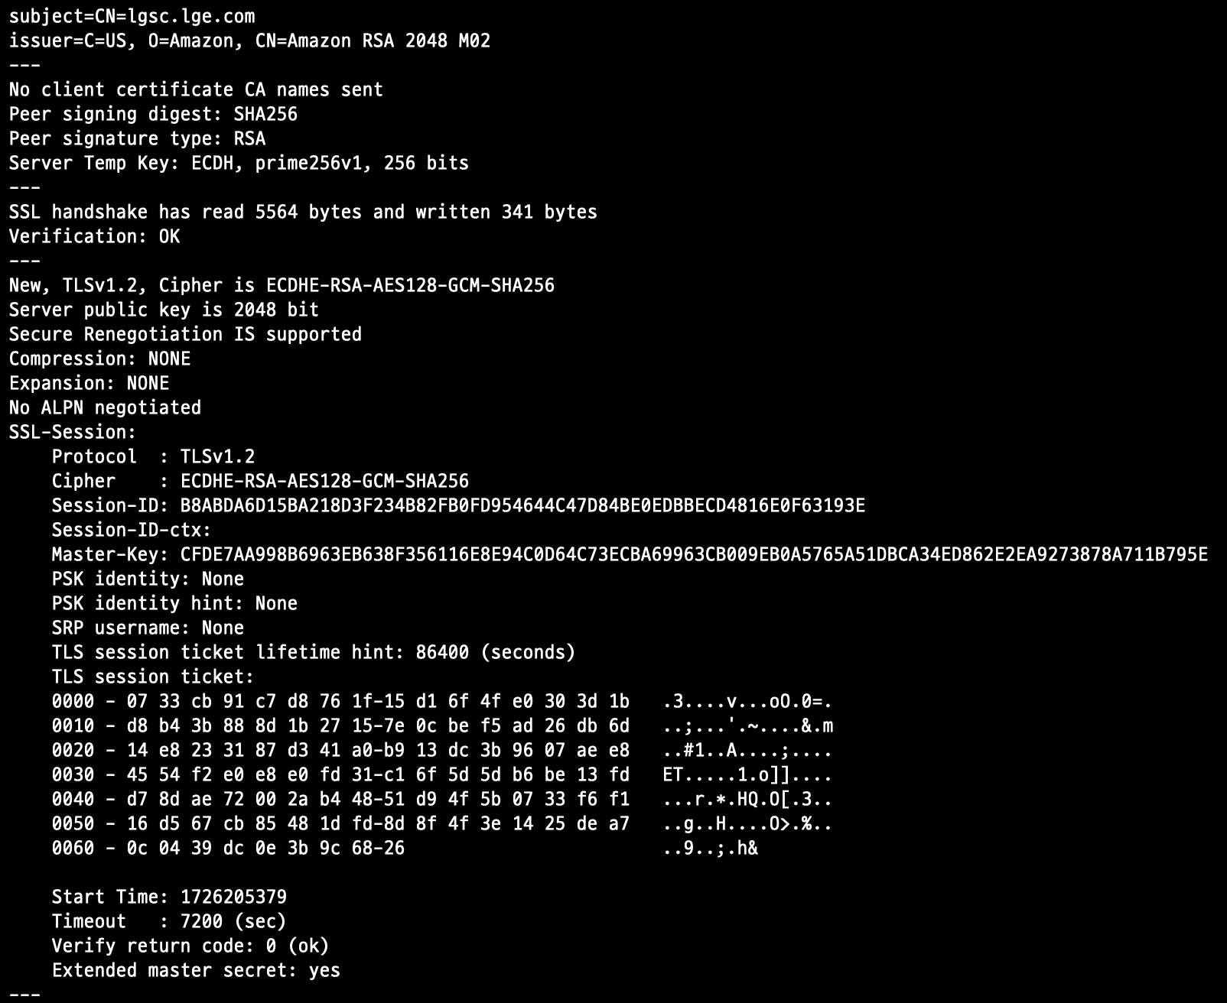
 | 보호 솔루션 적용 | 웹사이트 및 API에 대한 보호조치가 적용 되어야 한다. | 클라우드를 구성한 네트워크 내 웹방화벽(WAF)와 침입방어시스틈(IPS)이 적용되어 있는가? - 시스템 내 웹페이지 혹은 API를 제공하지 않는 경우 "N/A" | Yes |  | (취약점 설명) 클라우드에서 구성한 네트워크 구성도 내 WAF와 IPS와 같은 방화벽이 배치 되어 있어 이를 통해 네트워크에 대한 보호조치를 적용해야 함 CSP WAF 적용 Rule 가이드 (Collab 로그인필요) http://collab.lge.com/main/pages/viewpage.action?pageId=1897230726 (양호) WAF와 IPS와 같은 방화벽이 적용되어 있는 경우 (취약) 리소스에 대한 보안 적용을 하지 않은 경우
 | 취약점 조치 | 웹서버에 대한 보호조치가 되어야 한다. | Web Server 구성 시 SSRF(Server-side request forgery) 취약점 대응 하였는가? - WEB Backend Sever 인경우 WAF 적용 - WAF설정에 PUT Deny 설정 필수 - AWS EC2를 사용하는경우 IMDSv2 사용 - 그외 CSPP 사용 시 "N/A" | Yes |  | (취약점 설명) SSRF취약점에 대응할 수 있는 방안이 작용되어 있음. (양호) EC2를 통해 Web Backend Server 구현 시 WAF적용이 되어 있는 경우 (취약) EC2를 통해 Web Backend Server 구현 시 WAF적용이 되어 있지 않는 경우.

인프라 아키텍처
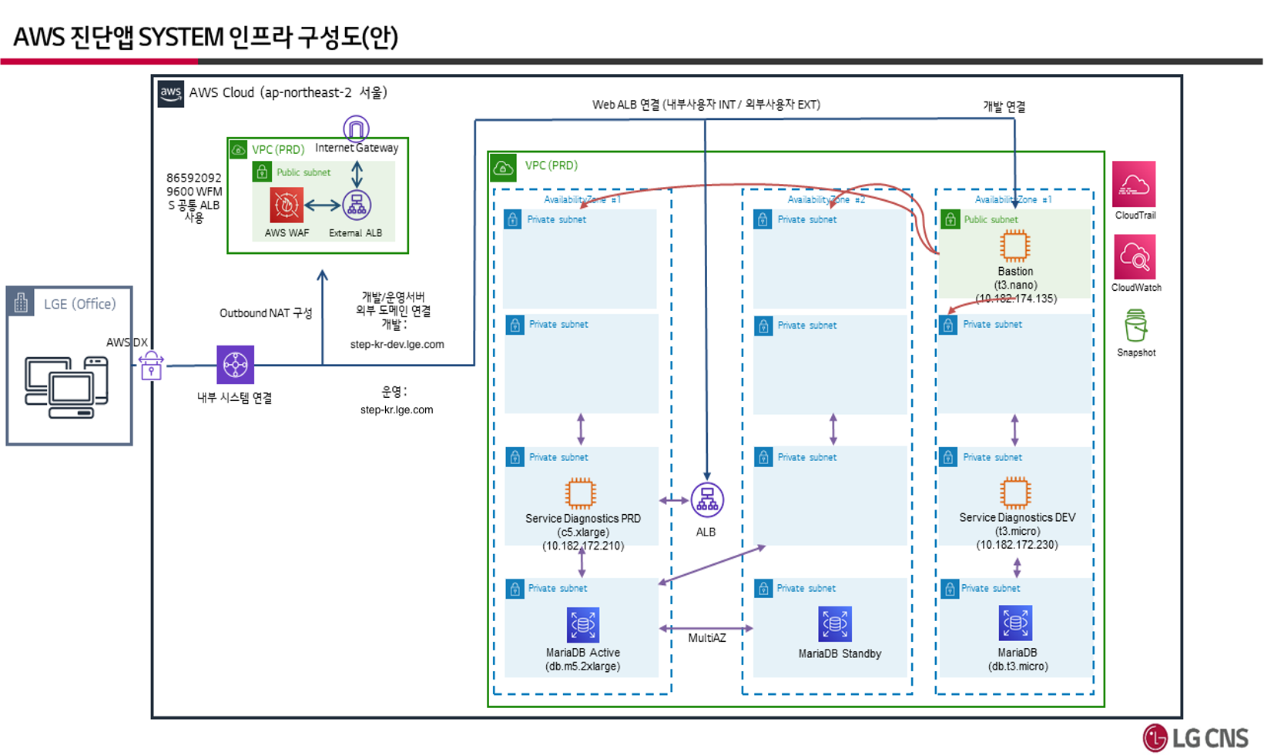
[4. 인프라 아키텍쳐]
작성가이드 1. 외부 클라우드 서비스 종류가 IaaS, PaaS인 경우 작성 2. 네트워크 보안 설정 사항 표시 (Host Name 작성) - AWS : Security Group, Network ACL, VPC 범위 표시 - GCP : VPC, VPC Service Control 범위 표시 - Azure : Security Group, VPC 범위 표시

IAM리스트
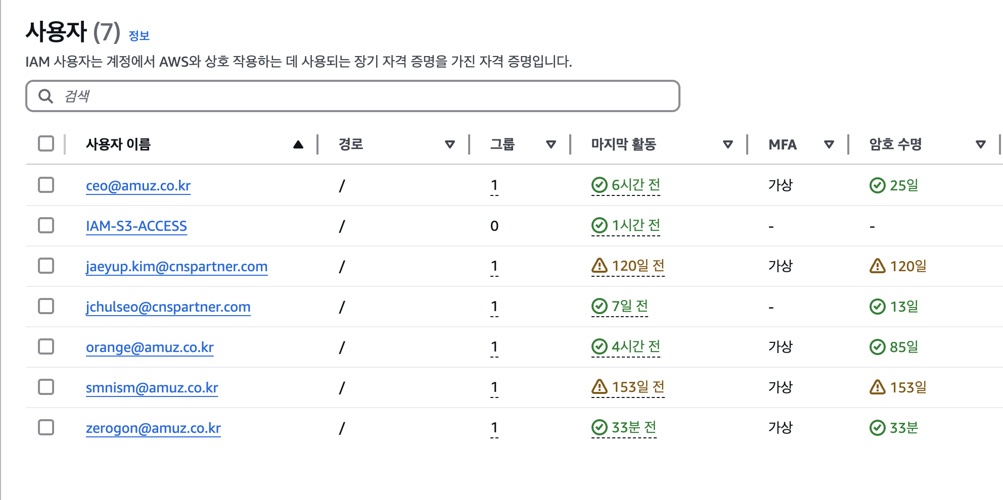
[6. IAM리스트]
작성가이드 1. 외부 클라우드 서비스에서 제공하는 IAM 리스트 캡쳐 2. MFA 적용 필수 확인, 미사용 계정 삭제 필요 *

Network ACL
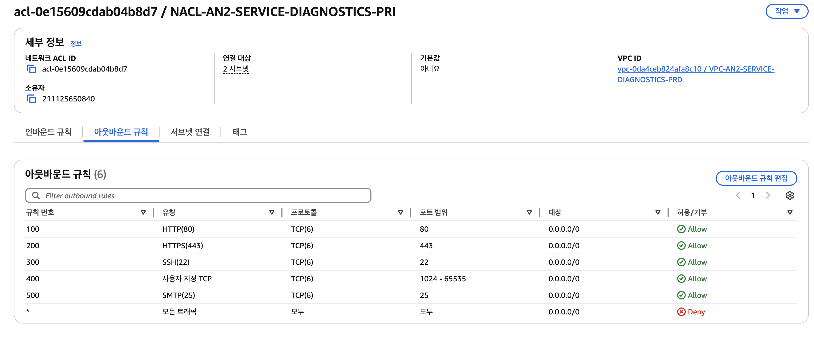
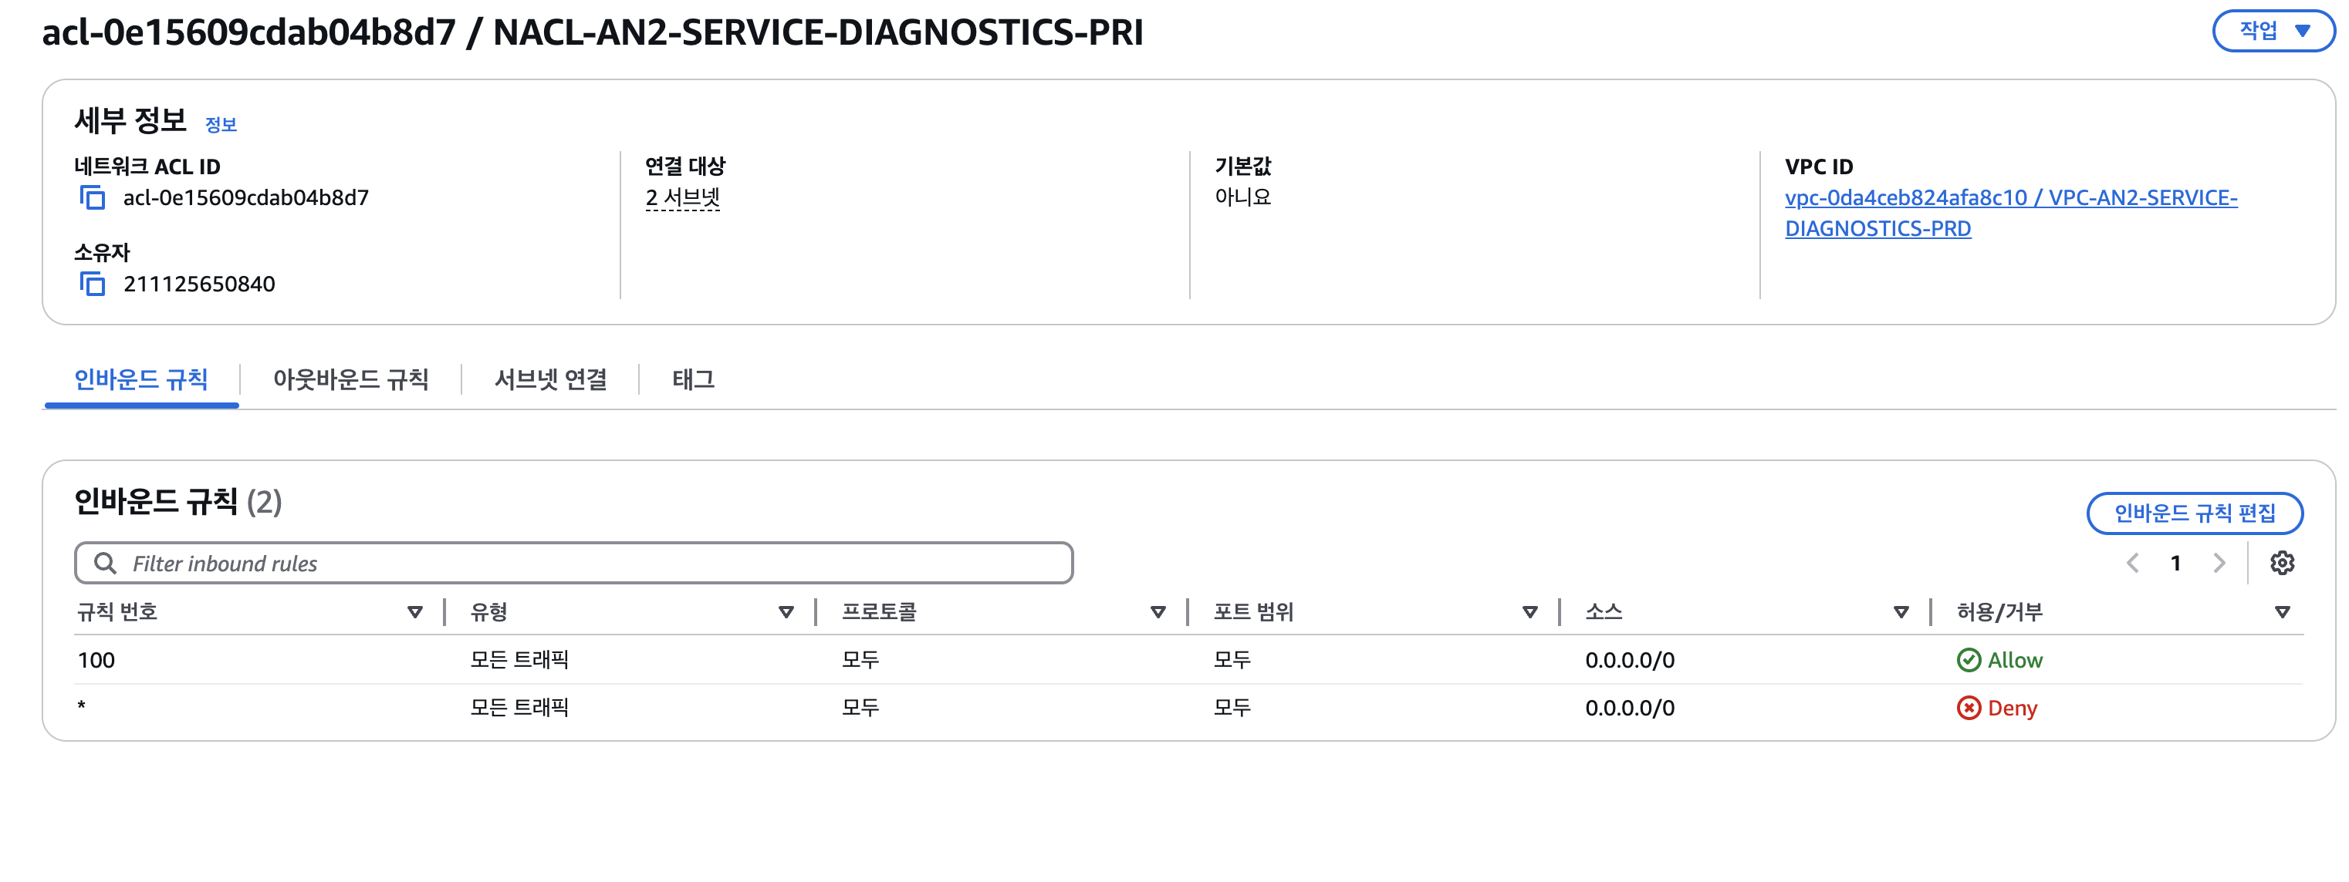
[9. Network ACL]
작성가이드 1. 외부 클라우드 서비스 종류가 IaaS인 경우 작성 2. 외부 클라우드 서비스에서 제공하는 Security Group 리스트 캡쳐 3. 네트워크 보안 설정 상세 항목 캡쳐 - AWS, Azure : Security Group 상세 항목 캡쳐 - GCP : 방화벽, GCP VPC Service Controls 상세 항목 캡쳐 - Azure : 방화벽, Security Group 상세 항목 캡쳐

